ホームランコンテスト
ポートフォリオシート

氏名 | コウジョウエキ | 所属 | 東京コミュニケーションアート専門学校

作品名 | ホームランコンテスト | 作品画像

ジャンル | ハイパーカジュアルゲーム | 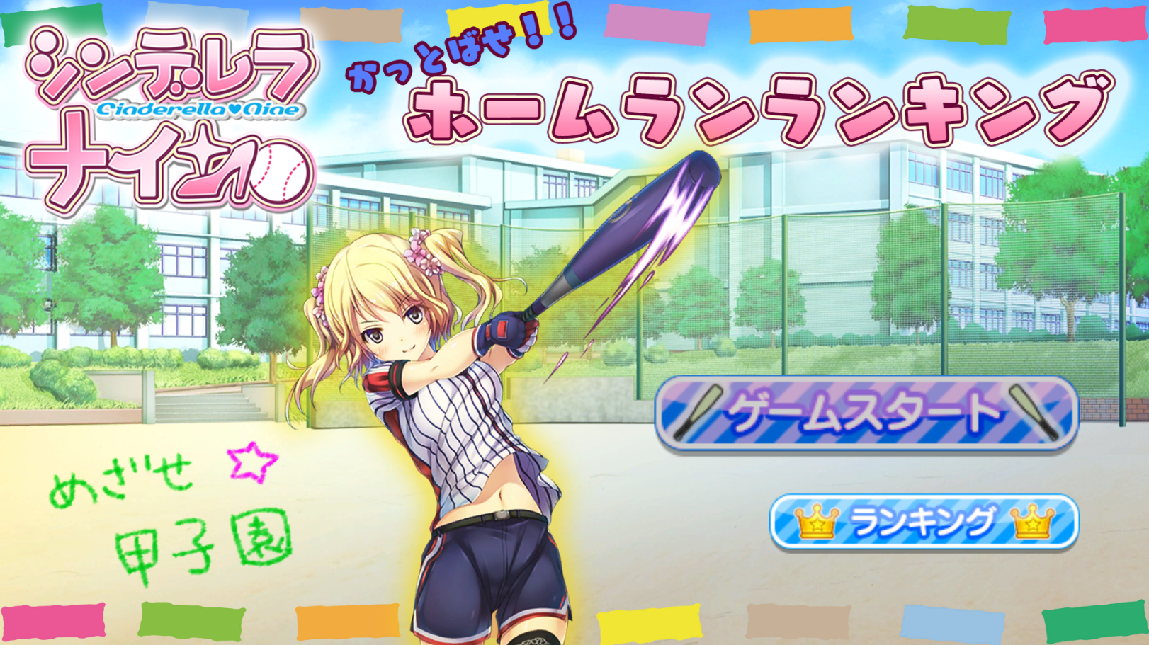
プラットフォーム | PC
開発環境 | Unity
使用言語 | C#
制作期間 | 1ヶ月半
チーム人数 | ２名

■ゲーム概要
入力オプション：操作PS4コントローラーおすすめですが、キーボードでも可能です。 （ゲーム内の説明はコントローラーのみ） [メニューなどの選択] D-Pad方向キー／方向キー [メニューなどの確認] 〇／Enterキー [連打パートキー] △☐✕〇／ＷＡＳＤ [タイミングパート] 〇／Spaceキー [早送り] 〇／Spaceキー キャラクターを選択、連打パートに表示したボタンと合わせて連打して、タイミングパートにクリティカルゾーンにボタンを押して、ホームランを目指すゲームです。毎回のスコアを記録するので、一番高いスコアを目指してがゲームの目標です。 本作は、ミニゲームみたいにハイパーカジュアルゲームを目標して制作していました、ゲームフローはキャラクターを選択、連打パートとタイミングパートにスコアを獲得して、高いポイントができたら、サンドバッグが遠く飛んでいくです。

■制作担当箇所
チーム制作人数： ２名（プランナー１名、プログラマー１名） 担当箇所： プログラム全体、アニメーション全体、アセット導入

■アピールポイント
‐プログラムは綺麗に書きましたので、制作後期にも変更しやすいです。以前のコードと比べて、いい進歩が出来ていると思います ‐アニメーション私担当です、短期で良い程度に出来ていると思います

■ファイル名 | ホームランコンテスト

